Sheet1
 |  | 多线程

Java程序运行原理 java 命令会启动 JVM，等于启动了一个应用程序，也就是启动了一个进程。该进程会创建启动一个 “主线程” ，然后主线程去调用某个类的 main 方法，所以 main方法运行在主线程中，在此之前的所有程序都是单线程的； | JVM的启动是单线程的还是多线程的 答：多线程的，原因是垃圾回收线程也要先启动，否则很容易出现内存溢出，现在垃圾回收线程加上前面的主线程，最低启动了两个线程，所以JVM的启动是多线程的 |  | 线程启动 public void run() 直接调用run()其实就相当于普通的方法调用，所以看到的就是单线程的效果 要想看到多线程的效果，就必须调用start() public void start() 首先启动了线程，然后由jvm去调用该线程的run()方法，一个线程只能调用一次start()

多线程有什么意义呢？ 多线程的存在，不是提高程序的执行速度，其实是为了提高应用程序的使用率；程序的执行其实都是在抢CPU的资源，CPU的执行权，多个进程是在抢这个资源，而其中的某一个进程如果执行路径比较多，就会有更高的几率抢到CPU的执行权，我们是不敢保证哪一个线程能够在哪个时刻抢到，所以线程的执行有随机性 | 实现多线程方法 方式1：继承Thread类 A:自定义类MyThread继承Thread类 B:MyThread类里面重写run() C:创建MyThread对象 D:启动线程对象 方式2实现Runnable接口 A:自定义类MyRunnable实现Runnable接口 B:重写run()方法 C:创建MyRunnable类的对象 D:创建Thread类的对象，并把C步骤的对象作为构造参数传递 实现接口方式（方式2）的好处 1：通过方式2接口可以避免Java单继承带来的局限性 2：适合多个相同程序的代码去处理同一个资源的情况，把线程同程序的代码，数据有效分离，较好的体现了面向对象的设计思想。

 |  |  | 线程对象的名称操作 public final String getName() 获取线程的名称 public final void setName(String name) 设置线程的名称 Thread(String name) 构造方法设置名称 public static Thread currentThread() 返回当前正在执行的线程的对象的引用 public static Thread currentThread().getName() 获取当前正在运行的线程的对象名
如何实现多线程程序呢？ 由于线程是依赖进程而存在的，所以我们应该先创建一个进程出来；而进程是有系统创建的，所以我们应该去调用系统功能创建一个进程；而Java是不能直接调用系统功能的，所以我们没有办法直接实现多线程程序，但是，Java可以去调用C/C++写好的程序来实现多线程程序，由C/C++去调用系统功能创建进程，然后由Java去调用这样的东西，然后提供一些类供我们使用，我们就可以实现多线程程序了

线程调度 假如我们的计算机只有一个 CPU，那么 CPU 在某一个时刻只能执行一条指令，线程只有得到 CPU时间片，也就是使用权，才可以执行指令。那么Java是如何对线程进行调用的呢？ 线程有两种调度模型： 分时调度模型：所有线程轮流使用 CPU 的使用权，平均分配每个线程占用 CPU 的时间片 抢占式调度模型：优先让优先级高的线程使用 CPU，如果线程的优先级相同，那么会随机选择一个，优先级高的线程获取的 CPU 时间片相对多一些。 Java使用的是抢占式调度模型，取决于线程本身的优先级 | 线程优先级 如何设置/获取线程的优先级 我们的线程没有设置优先级，那么他具有一个默认优先级5 public final int getPriority() 返回线程对象的优先级 public final void setPriority(int newPriority) 更改/设置线程的优先级（范围为1-10） 线程优先级范围 最高优先级是10；最低优先级是1；默认优先级是5 线程优先级高仅仅表示线程获取CPU获取时间片的几率，但是要在多次运行才能看到比较好的效果，一两次说明不了问题，因为存在随机性

 |  |  | a:为什么要重写run() run()里面封装的是被线程执行的代码 b:启动线程对象用的哪个方法 start()方法 c:run()和start()区别 run()直接调用仅仅是普通方法 start()是先启动一个线程，再由JVM调用run()方法

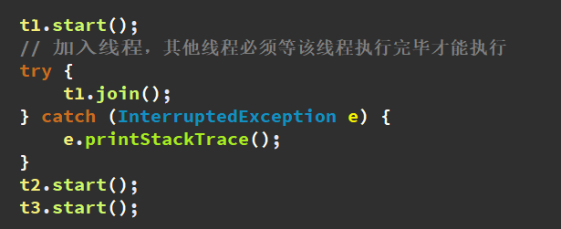
 |  | 线程控制

线程休眠 public static void sleep(long millis) 在指定的毫秒数内，让当前正在执行的线程休眠 | 守护线程 public final void setDaemon(boolean on) 将该线程标记为守护线程或用户线程，当正在运行的线程都是守护线程时，Java虚拟机退出；该方法必须在启动前调用

线程加入 public final void join() 等待该线程中止（让该线程执行完毕，别人才能执行） | 中断线程 public final void stop()【已过时】 让线程终止，后面的代码不执行，具有不安全性，不建议使用已过时 t1.stop(); public void interrupt() 中断线程，把线程状态终止并抛出一个异常InterruptedException 后面的代码会继续执行 t1.interrupt()

线程礼让 public static void yield() 暂停当前正在执行的线程对象，并执行其他线程；让多个线程的执行更和谐，但是不能靠他保证一个线程执行一次

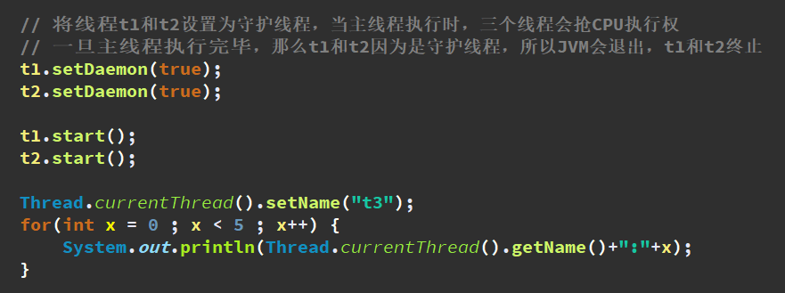
线程的生命周期：（面试题） 新建：创建线程对象 就绪：线程有执行资格，没有执行权 运行：线程有执行资格，有执行权 阻塞：由于一些操作让线程处于该状态，没有执行资格，没有执行权；而另一些操作可以把它给激活，激活后处于就绪状态 死亡：线程对象变成垃圾，等待被回收

